Sheet1
Copyright(c) Beginners Site All right reserved2011/01/01
セルの操作
セルを選択する
（パソコンではまず、選択してから）
～選んだものをどうする～

 | セルの選択
 |  | パソコンで何かをしたい時は、エクセルに限らずまず「何をどうしたいのか」その対象を選択しなければなりません。
 |  | 表計算ソフトでは「セル」を選択する事から始まります。

 | ① | １つのセルを選択する。
 |  | （方法） | マウスの左ボタンのクリックで選択します。
 |  |  | 選択されたセルは他のセルと違い太い囲み線が表示されます。
 |  |  | ※どこか好きな場所を左クリックしてみて下さい。

 |  |  | 右の乱数表で、１～１５までの数字を順に |  |  |  |  | 9 | 11 | 8
 |  |  | 左クリックで順番に選択してみて下さい。 |  |  |  |  | 4 | 6 | 14
 |  |  |  |  |  |  |  | 10 | 2 | 12
 |  |  | ※確実にセルを選択する事が大切です。 |  |  |  |  | 1 | 13 | 15
 |  |  |  |  |  |  |  | 5 | 7 | 3

 | ② | 複数のセルを選択する

 |  | ■ 隣り合うセルの選択

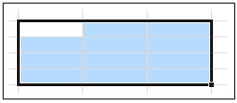
 |  | （方法） １ | 選択したい最初のセルを左ボタンで押したままドラッグします。

 |  |  | 左のように選択されたセルは色で識別されます。

 |  |  | 白抜き部分が範囲選択直後にあるセルの位置です。

 |  | （方法） ２ | ドラッグしないで選択するには、
 |  |  | 選択したい最初のセルを左ボタンでクリックで選択します。

 |  |  | 次に選択したい最後のセルをShiftキーを押しながら左ボタンでクリックで選択します。
 |  |  |  | ※大きな表を扱う時、ドラッグすると上手に選択出来ない場合もあります。そんな時使って下さい。

 |  |  | 右の表を利用して、以下の内容の範囲を選択してみましょう。

 |  | 1 |  | 部分を選択しましょう。
 |  | 2 |  | 部分を選択しましょう。
 |  | 3 | 全ての範囲を選択しましょう。

 |  | ■ 離れたセルの選択

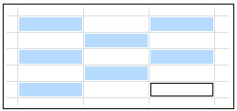
 |  | ● | 離れた１つ１つのセルを選択する。
 |  | （方法）１ | 選択したい最初のセルを左ボタンでクリックで選択します。

 |  |  | 次にCtrlキーを押しながら次のセルをクリックして行きます。

 |  |  |  |  | １つおきに選択した例です。

 |  |  | 右の表を利用して、以下の内容の範囲を選択してみましょう。

 |  | 1 |  | 部分を選択しましょう。
 |  | 2 |  | 部分を選択しましょう。
 |  | 3 | 全ての範囲を選択しましょう。

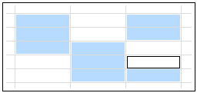
 |  | ● | 離れた複数のセルを同時に選択する。

 |  | （方法）２ | 選択したい最初のセルを左ボタンで押したままドラッグします。

 |  |  | 次にCtrlキーを押しながら次のセルをドラッグして行きます。

 |  |  | 右の表を利用して、以下の内容の範囲を同時に選択してみましょう。

 |  |  |  | 部分を選択しましょう。

 |  | ■ 行全体・列全体のセルの選択

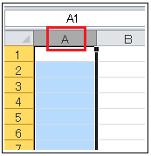
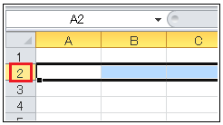
 |  | ● | 列の全てのセルを選択する。 |  |  |  | ● | 行全てのセルを選択する。
 |  |  | 「列」ナンバーにカーソルを置きクリック |  |  |  |  | 「行」ナンバーにカーソルを置きクリック
 |  |  |  |  |  | が表示 |  |  |  |  | が表示

 |  | ● | 複数列の全てのセルを選択する。 |  |  |  | ● | 複数行の全てのセルを選択する。
 |  |  | シート上部の列ナンバー（ＢＣ・・・）をドラッグ。 |  |  |  |  | シート上部の行ナンバー２，３、４）をドラッグ。
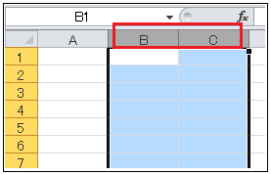
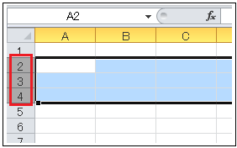

 |  | ● | 離れた複数列の全てのセルを選択する。 |  |  |  | ● | 離れた複数行の全てのセルを選択する。
 |  |  | シート上部の列ナンバー（ＡＢとD・・・）をドラッグ。 |  |  |  |  | シート左部の行ナンバー（２と３４・・・）をクリック。

 |  | Ａ、Ｂ列をドラッグし、Ctrlキーを押しながらＤ列をクリック |  |  |  |  |  | ２をクリックし、Ctrlキーを押しながら４，５列をドラッグ
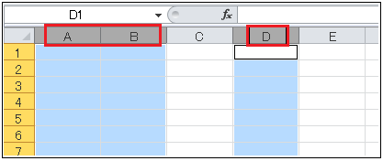
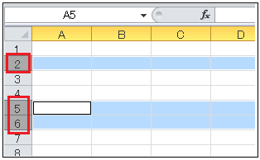

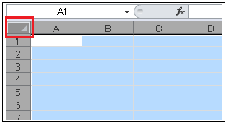
 |  | ● | シート全てのセルを選択する。
 |  |  | ワークシートの左上にある、空欄の位置を左クリック

 |  |  | 列と行が交差する左上□部分をクリックします。

